画面フロー
アプリ基本設計書 |  |  |  | 担当者 | きらぼし |  | 確認日

 |  |  |  |  | DNX | 米山 | 確認日 | 2021-04-28

画面コード | C0040M00 C0040S01 C0040S02 C0040S03 | フロー名 | 予約登録取消流れ

STEP1
STEP2
STEP3
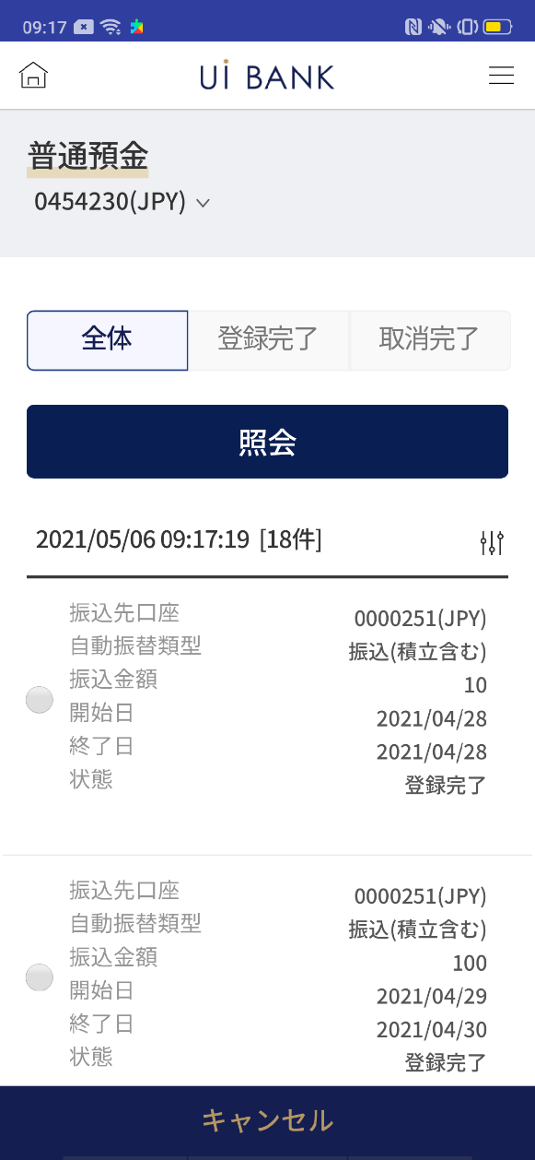 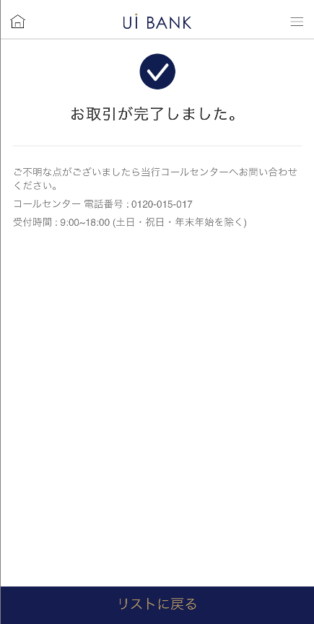 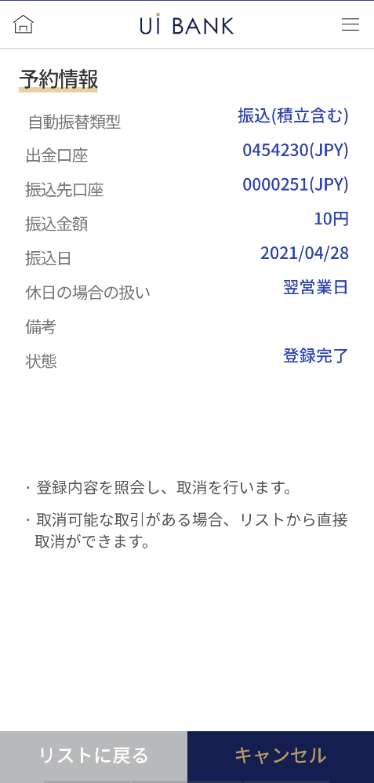 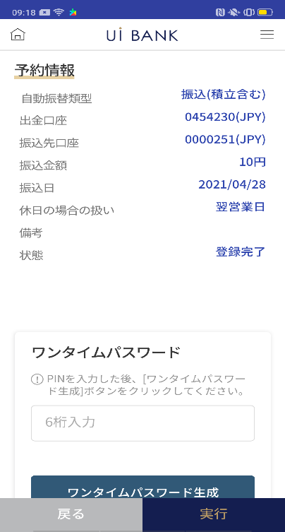 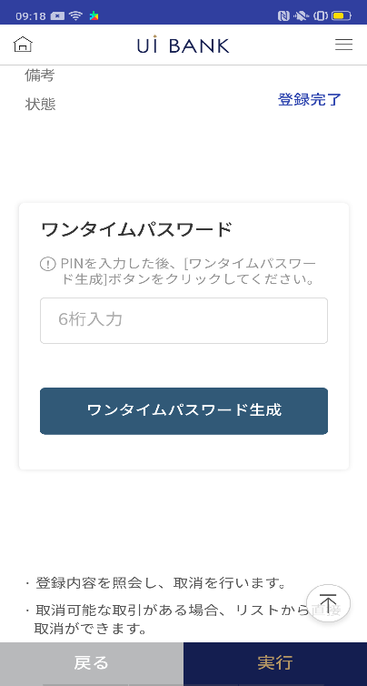

☆

補足説明：
☆：ui銀行様のロゴ挿入に影響し表題のタイトルにロゴが挿入されています。 最新版のものではデザインの関係上「予約登録取消」とタイトル表記しております。 希望の文言等ございましたらご相談いただけますと幸いです。

C0040S01_画面レイアウト
アプリ基本設計書 |  |  |  |  |  |  |  |  | 担当者 | きらぼし |  |  | 確認日

 |  |  |  |  |  |  |  |  |  | DNX | 米山 |  | 確認日 | 2021-04-28

要件充足表No. | 43 | カテゴリ | App PKG | Lvel 1 | Lvel 2 | Lvel 3 |  | Lvel 4 | Lvel 5
 |  |  |  | モバイルアプリ | 基本機能 | MENU

要件充足表No. | 8 | カテゴリ | AITHERPKG | Lvel 1 | Lvel 2 | Lvel 3 |  | Lvel 4 | Lvel 5
 |  |  |  | 預金 | 振替 | 振替

画面コード | C0040S01 | 画面名 | 振替‧当行間振込の予約登録取消

画面レイアウト： |  |  |  |  |  |  | 画面説明：

 |  |  |  |  |  |  | - 口座番号と状態を選択して照会 - 予約登録されたリスト - リストのラジオボックスを選択した後、「取消」ボタンをクリック

1
5
6
7
2
3
4

 |  |  |  |  |  |  | 項目説明

 |  |  |  |  |  |  | 項番 | 操作 | 選択肢/入力内容 |  |  | 備考 |  | AiTHERとの連携 (参照元データ)

 |  |  |  |  |  |  | 1 | － | 常時表示 |  |  | - |  | 0248
 |  |  |  |  |  |  | 2 | クリック | - |  |  | 登録、取消完了取引を表示 |  | -
 |  |  |  |  |  |  | 3 | クリック | - |  |  | 登録完了取引を表示 |  | -
 |  |  |  |  |  |  | 4 | クリック | - |  |  | 取消完了取引を表示 |  | -
 |  |  |  |  |  |  | 5 | クリック | - |  |  | 項目2.3.4で選択した情報を照会 |  | -
 |  |  |  |  |  |  | 6 | クリック | - |  |  | 選択 |  | 0063
 |  |  |  |  |  |  | 7 | クリック | - |  |  | C0040S02に遷移 |  | -
 |  |  |  |  |  |  | 8
 |  |  |  |  |  |  | 9
 |  |  |  |  |  |  | 10
 |  |  |  |  |  |  | 11
 |  |  |  |  |  |  | 12
 |  |  |  |  |  |  | 13
 |  |  |  |  |  |  | 14
 |  |  |  |  |  |  | 15
 |  |  |  |  |  |  | きらぼし様コメント & デザイン変更コメント(要件定義書参照) |  |  |  |  |  |  | 対応確認
 |  |  |  |  |  |  | No. | 内容
 |  |  |  |  |  |  | 1 | 入金口座→振込先口座 振替・振込金額→振込金額 に文言を変更したい。 |  |  |  |  |  | 項目6 対応済
 |  |  |  |  |  |  | 2 | 照会 のフォントを大きくしたい。 |  |  |  |  |  | 項目5 対応済
 |  |  |  |  |  |  | 3 | 取消 のフォントを大きくしたい。 |  |  |  |  |  | 項目7 対応済 取消をキャンセルの文言に変更済
 |  |  |  |  |  |  | 4 | 出金口座を押下時の画面でリスト→リストに戻る 自動振替・振込取消→取消 に文言変更し、フォントを大きくしたい。 |  |  |  |  |  | C0040S02にて記載
 |  |  |  |  |  |  | 5
 |  |  |  |  |  |  | 6
 |  |  |  |  |  |  | 7
 |  |  |  |  |  |  | 8
 |  |  |  |  |  |  | 9
 |  |  |  |  |  |  | 10
補足説明：
要件定義の画面レイアウトはSBJ銀行のインターネットバンキングと共有のページであり、基本設計書は御社のアプリ専用の画面となっております。 そのためインターネットバンキングからアプリ専用に切り替えた際表示が変わっている部分もございます。（入金情報や注意事項文言等） 表示や文言についてご変更があればご相談いただければ幸いです。

C0040S02_画面レイアウト
アプリ基本設計書 |  |  |  |  |  |  |  |  | 担当者 | きらぼし |  |  | 確認日

 |  |  |  |  |  |  |  |  |  | DNX | 米山 |  | 確認日 | 2021-04-28

要件充足表No. | 43 | カテゴリ | App PKG | Lvel 1 | Lvel 2 | Lvel 3 |  | Lvel 4 | Lvel 5
 |  |  |  | モバイルアプリ | 基本機能 | MENU

要件充足表No. | 8 | カテゴリ | AITHERPKG | Lvel 1 | Lvel 2 | Lvel 3 |  | Lvel 4 | Lvel 5
 |  |  |  | 預金 | 振替 | 振替

画面コード | C0040S02 | 画面名 | 振替‧当行間振込の予約登録取消

画面レイアウト： |  |  |  |  |  |  | 画面説明：

 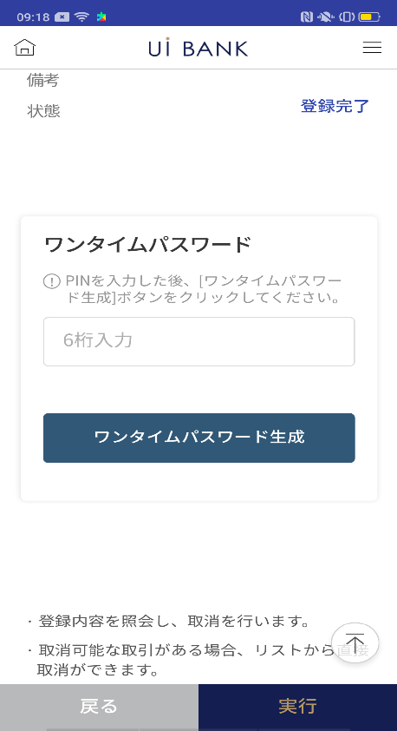  |  |  |  |  |  |  | - 選択情報の確認 - 保安媒体の認証後に予約登録取消実行 - 取消実行

1
2
3
4
6
5
7

 |  |  |  |  |  |  | 項目説明

 |  |  |  |  |  |  | 項番 | 操作 | 選択肢/入力内容 |  |  | 備考 |  | AiTHERとの連携 (参照元データ)

 |  |  |  |  |  |  | 1 | － | 常時表示 |  |  | - |  | -
 |  |  |  |  |  |  | 2 | － | 常時表示 |  |  | - |  | -
 |  |  |  |  |  |  | 3 | クリック | - |  |  | C0040S01に遷移 |  | -
 |  |  |  |  |  |  | 4 | クリック | - |  |  | 項番5 表示 |  | -
 |  |  |  |  |  |  | 5 | 入力 | ワンタイムパスワード生成、入力 |  |  | - |  | -
 |  |  |  |  |  |  | 6 | クリック | - |  |  | C0040S01に遷移 |  | -
 |  |  |  |  |  |  | 7 | クリック | - |  |  | C0040S03に遷移 |  | -
 |  |  |  |  |  |  | 8
 |  |  |  |  |  |  | 9
 |  |  |  |  |  |  | 10
 |  |  |  |  |  |  | 11
 |  |  |  |  |  |  | 12
 |  |  |  |  |  |  | 13
 |  |  |  |  |  |  | 14
 |  |  |  |  |  |  | 15
 |  |  |  |  |  |  | きらぼし様コメント & デザイン変更コメント(要件定義書参照) |  |  |  |  |  |  | 対応確認
 |  |  |  |  |  |  | No. | 内容
 |  |  |  |  |  |  | 1 | 入金口座→振込先口座 に文言を変更したい。 |  |  |  |  |  | 項番1 対応済
 |  |  |  |  |  |  | 2 | 振替・振込金額→振込金額 振替・振込日→振込日 に文言を変更したい。 |  |  |  |  |  | 項番1 対応済
 |  |  |  |  |  |  | 3 | 「モバイルOTP」「OTPパスワード」「Mobile One Time Password」等の表記を、すべて「ワンタイムパスワード」に統一したい。 |  |  |  |  |  | 項番5 対応済
 |  |  |  |  |  |  | 4 | 戻る 実行 を左右に並べて、戻る の背景を白に文字を黒にし、フォントを大きくしたい。 |  |  |  |  |  | デザインバランスを考慮し現対応をいたしました。
 |  |  |  |  |  |  | 5 | 出金口座を押下時の画面でリスト→リストに戻る 自動振替・振込取消→取消 に文言変更し、フォントを大きくしたい。 |  |  |  |  |  | 項番3.4 対応済 取消⇒キャンセルと文言変更しております。
 |  |  |  |  |  |  | 6
 |  |  |  |  |  |  | 7
 |  |  |  |  |  |  | 8
 |  |  |  |  |  |  | 9
 |  |  |  |  |  |  | 10
補足説明：
要件定義の画面レイアウトはSBJ銀行のインターネットバンキングと共有のページであり、基本設計書は御社のアプリ専用の画面となっております。 そのためインターネットバンキングからアプリ専用に切り替えた際表示が変わっている部分もございます。（入金情報や注意事項文言等） 表示や文言についてご変更があればご相談いただければ幸いです。

C0040S03_画面レイアウト
アプリ基本設計書 |  |  |  |  |  |  |  |  | 担当者 | きらぼし |  |  | 確認日

 |  |  |  |  |  |  |  |  |  | DNX | 米山 |  | 確認日 | 2021-04-28

要件充足表No. | 43 | カテゴリ | App PKG | Lvel 1 | Lvel 2 | Lvel 3 |  | Lvel 4 | Lvel 5
 |  |  |  | モバイルアプリ | 基本機能 | MENU

要件充足表No. | 8 | カテゴリ | AITHERPKG | Lvel 1 | Lvel 2 | Lvel 3 |  | Lvel 4 | Lvel 5
 |  |  |  | 預金 | 振替 | 振替

画面コード | C0040S03 | 画面名 | 振替‧当行間振込の予約登録取消

画面レイアウト： |  |  |  |  |  |  | 画面説明：

 |  |  |  |  |  |  | - 完了画面 - ボタンから予約登録照会画面へ移動可能

1

 |  |  |  |  |  |  | 項目説明

 |  |  |  |  |  |  | 項番 | 操作 | 選択肢/入力内容 |  |  | 備考 |  | AiTHERとの連携 (参照元データ)

 |  |  |  |  |  |  | 1 | － | 常時表示 |  |  | - |  | -
 |  |  |  |  |  |  | 2 | クリック | - |  |  | C0040S01に遷移 |  | -
 |  |  |  |  |  |  | 3
 |  |  |  |  |  |  | 4
 |  |  |  |  |  |  | 5
 |  |  |  |  |  |  | 6
 |  |  |  |  |  |  | 7
 |  |  |  |  |  |  | 8
 |  |  |  |  |  |  | 9
 |  |  |  |  |  |  | 10
 |  |  |  |  |  |  | 11
 |  |  |  |  |  |  | 12
 |  |  |  |  |  |  | 13
 |  |  |  |  |  |  | 14
 |  |  |  |  |  |  | 15
 |  |  |  |  |  |  | きらぼし様コメント & デザイン変更コメント(要件定義書参照) |  |  |  |  |  |  | 対応確認
 |  |  |  |  |  |  | No. | 内容
 |  |  |  |  |  |  | 1 | リスト→リストに戻る に文言変更し、フォントを大きくしたい。 |  |  |  |  |  | 項番2 対応済
 |  |  |  |  |  |  | 2
 |  |  |  |  |  |  | 3
 |  |  |  |  |  |  | 4
 |  |  |  |  |  |  | 5
2
 |  |  |  |  |  |  | 6
 |  |  |  |  |  |  | 7
 |  |  |  |  |  |  | 8
 |  |  |  |  |  |  | 9
 |  |  |  |  |  |  | 10

